Acidez
 | Acidez
 | v | n | resultado em mEq/kg
1.1 | 10.350 | 4.2 | 41.19
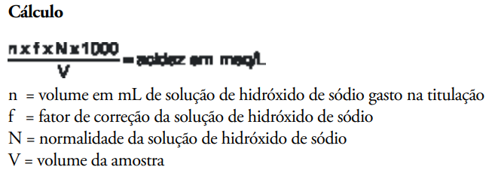
1.2 | 10.308 | 4.1 | 40.38
1.3 | 10.397 | 4.3 | 41.98
2.1 | 10.738 | 2.9 | 27.41
2.2 | 10.221 | 3.0 | 29.79
2.3 | 10.487 | 2.9 | 28.07
3.1 | 10.190 | 2.9 | 28.89
3.2 | 10.377 | 3.1 | 30.32
3.3 | 10.388 | 3.1 | 30.29 | N = 0,1 f = 1,0151
4.1 | 10.098 | 2.3 | 23.12
4.2 | 10.216 | 2.1 | 20.87
4.3 | 10.051 | 2.0 | 20.20
5.1 | 10.659 | 5.6 | 53.33
5.2 | 10.717 | 5.6 | 53.04
5.3 | 10.582 | 5.6 | 53.72
6.1 | 10.139 | 4.4 | 44.05
6.2 | 10.578 | 4.0 | 38.39
6.3 | 10.847 | 4.6 | 43.05
7.1 | 10.383 | 4.2 | 41.06
7.2 | 10.600 | 4.1 | 39.26
7.3 | 10.025 | 4.3 | 43.54
8.1 | 10.124 | 2.7 | 27.07
8.2 | 10.175 | 2.7 | 26.94
8.3 | 10.137 | 2.7 | 27.04
9.1 | 10.185 | 3.5 | 34.88
9.2 | 10.154 | 3.5 | 34.99
9.3 | 10.240 | 3.3 | 32.71
10.1 | 10.427 | 4.7 | 45.76
10.2 | 10.337 | 4.3 | 42.23
10.3 | 10.463 | 4.5 | 43.66
11.1 | 10.039 | 3.2 | 32.36
11.2 | 10.385 | 3.4 | 33.23
11.3 | 10.128 | 3.4 | 34.08
12.1 | 10.900 | 1.7 | 15.83
12.2 | 10.463 | 1.6 | 15.52
12.3 | 10.246 | 1.7 | 16.84
13.1 | 10.206 | 1.6 | 15.91
13.2 | 10.085 | 1.5 | 15.10
13.3 | 10.933 | 1.7 | 15.78

